HP
견 적 서

센린텍스 박주연 |  | 귀하
전화 :
팩스 :
담당 :

아래와 같이 견적합니다.

견 적 합 계 : | ₩2,893,000
견 적 일 자 : | 2017-09-15
결 재 조 건 :

품 명 | 규 격 | 수 량 | 단 가 | 금 액 | 세 액 | 합 계 액
 |  |  |  | - | - | -
데스크탑 | HP OMEN 880 | 1 | 2,630,000 | 2,630,000 | 263,000 | 2,893,000
 |  |  |  | - | - | -
 | AMD 라이젠 8 1800X 옥타코어 3.6GHz |  |  | - | - | -
 | DDR4 16G PC4-19200 (최대 64GB) |  |  | - | - | -
 | GTX 1080 8GB DDR5 |  |  | - | - | -
 | nvme 256GB SSD |  |  | - | - | -
 | 2TB 7200rpm HDD |  |  | - | - | -
 | Windows 10 64bit |  |  | - | - | -
 |  |  |  | - | - | -
 |  |  |  | - | - | -
 |  |  |  | - | - | -
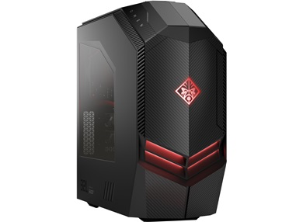

* 결제계좌 : 신한 110-138-600484 씨-넷 |  |  | 합 계 | 2,630,000 | 263,000 | 2,893,000
* 견적담당 : | 조 규 장(033-264-3200)
* REMARK

